Start
Förmågeinventering (2023) |  | Välj sekretessmarkering
Ange sekretessmarkering i stämpeln efter sekretessbedömning av svaren. Vid ej sekretess, lämna stämpeln tom. Kom ihåg att behandla materialet enligt fastställda rutiner. Är ni osäkra, se Ellevios policy för informationsklassning. Om ni bedömer att vissa frågor ej är relevanta för er verksamhet, välj svarsalternativet "ej relevant". Underlaget bygger på 3 av de 7 målen inom civilt försvar. Målen har valts ut eftersom att de anses relevanta för Ellevios verksamhet. Operationaliseringen av målen utgår ifrån MSB:s förmågeinventering för civilt försvar (2023), MSB:s och Försvarsmaktens utvärderingsrapport (2023) samt de frågeunderlag som SvK:s skickat med i nämnda elberedskapsbeslut. Sista fliken ger er möjlighet att beskriva vilka åtgärder ni har identifierat, som bedöms stärka er förmåga att hantera en situation av höjd beredskap och, ytterst, ett krig.
 |  | Datum
 |  | Aktör

Svarande verksamhet:

Kontaktuppgifter vid frågor (ange namn, mejl och telefonnummer): | Felicia Callmar, Felicia.callmar@ellevio.se, mobil 073-302 94 95

Förbättra
(act)
Följa upp
(check)
Genomföra
(do)
Planera
(plan)
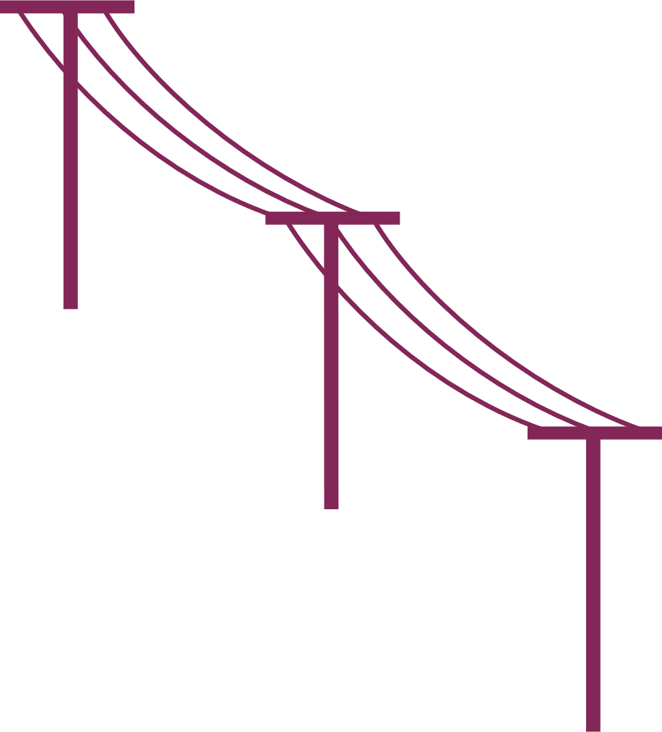 Följande underlag används för att genomföra Ellevio AB:s Förmågeinventering för att verka i höjd beredskap. Inventeringen ska göras, i enligt med ett elberedskapsbeslut som togs av av Svenska Kraftnät den 25/9-2023. Nedanstående underlag kan användas som planeringsförutsättningar när respektive verksamhet inventerar sin förmåga. Tidshorizonten för bedömningen är att det är tre månaders säkerhetspolitisk kris i Sveriges närområde, varav det, delar av den tiden pågår krig och krigshandlingar i landet. Kriget leder till konsekvenser för samhället som: - Initialt kan detta föranleda att folk sjukanmäler sig pga oro och rädsla. -Även mindre störningar i lokal och regional elförsörjning, liksom i data- och telekomsystemen. - Svenska kraftnät aktiverar efter ett tag §4 vilket innebär att de är ansvariga för att planera, leda och samordna elförsörjningens resurser. -Ju längre konflikten utvecklas innebär det bland annat: - Långvariga elavbrott (dagar-veckor) i hela eller delar av landet under hela perioden. Stort beroende av inhemsk elpr

